Commdes(invoices-en-attente)-Fa
TC ID | Titre | Pré-conditions | Steps | tests_data | Résultats Actuels | Résultats Attendus | Status (Réussi/ Echéc) | Remarques | Captures
 | Etablissement BO - edit
 | Redirection vers Factures sur Le Back-Office | 1) Le client est sur le site Playpro V3 Tenant VIA URL: https://chakertestqa.playpro.fr/ 2) Le client s'ouvre la page de connexion sur un navigateur "Chrome" version "latest" 3) Une internet stable et forte | 1) cliquer sur "Ventes" en menu sidebar 2) cliquer sur "Factures" en sous-menu |  | L'admin se redirige vers la page factures VIA URL: https://demotenant-bo.playpro.fr/back-office/ invoices-v3 | Redirection automatiquement vers la page factures et affichage table factures avec satut en "payé" et "brouillan" sur BO N°Fiscal, Client, Commande, Montant, Signature | Passed
 | Redirection vers Factures sur Le Back-Office | 1) Le client est sur le site Playpro V3 Tenant VIA URL: https://chakertestqa.playpro.fr/ 2) Le client s'ouvre la page de connexion sur un navigateur "Chrome" version "latest" 3) Une internet stable et forte | 1) cliquer sur "Ventes" en menu sidebar 2) cliquer sur "Commandes" en sous-menu |  | L'admin se redirige vers la page factures VIA URL: https://chakertestqa-bo.playpro.fr/back-office/ invoices-en-attente | Redirection automatiquement vers la page factures et affichage table factures avec satut en "payé" et "brouillan" sur BO N°Fiscal, Client, Commande, Montant, Signature | Passed

 | créer et affichage une commande en attente | 1) Le client est sur le site Playpro V3 Tenant VIA URL: https://chakertestqa.playpro.fr/ 2) Le client s'ouvre la page de connexion sur un navigateur "Chrome" version "latest" 3) Le client est connecté et sur la page de commandes en attente via URL: https://chakertestqa-bo.playpro.fr/ back-office/invoices-en-attente 3) Une internet stable et forte | 1) aller vers POSV3 2) parrser une réservation en attente 3) vérifier l'affichage de commande en attente |  | N° Commande : #294 Client : Chaker Ben Said Articles : 1 article(s) Basket 3x3 Indoor Montant HT : 256,69 € Statut : en attente Date : 03/02/2026 12:10 | affichage commande en attente correctement en Table invoices-en-attente | Passed
 | créer at affichage commane brouillan | 1) Le client est sur le site Playpro V3 Tenant VIA URL: https://chakertestqa.playpro.fr/ 2) Le client s'ouvre la page de connexion sur un navigateur "Chrome" version "latest" 3) Le client est connecté et sur la page de commandes en attente via URL: https://chakertestqa-bo.playpro.fr/ back-office/invoices-en-attente 3) Une internet stable et forte | 1) aller vers POSV3 2) passer une réservation food 3) supprimer les produits foods de panier 4) vérifier l'affichage de commande brouillan |  | N° Commande : #291 Client : - - Articles : 6 article(s) Sandwichs, Article ... Montant HT : 0,00 € Statut : Brouillon Date : 03/02/2026 11:10 | affichage commande brouillan correctement en Table invoices-en-attente | Passed

 | PLPRB-1925 – Fix issue invoice with WebP images Les bibliothèques PDF (comme DomPDF ou Snappy) supportent mal le WebP si ce n’est pas converti. | 1) Le client est sur le site Playpro V3 Tenant VIA URL: https://chaker-qa-playpro.playpro.fr/ 2) Le client s'ouvre la page de connexion sur un navigateur "Chrome" version "latest" 3) Le client est connecté et sur la page de commandes en attente via URL: https://chaker-qa-playpro-bo.playpro.fr/ back-office/invoices-v3 4) Une internet stable et forte 5) L'admin est sur la page des liste des expériences https://chaker-qa-playpro-bo.playpro.fr/ back-office/v3/experience | 1) Préparer une image WebP Exemple : logo.webp ou produit.webp 2) Ajouter une image WebP aux produits dans le BO 3) Créer une commande 4) Ajouter un produit à la commande 5) Finaliser paiement 6) accéder Ventes → Factures: back-office/invoices-v3 7) Télécharger PDF |  | Vérifications à faire: ✔ Vérifier que la facture se génère ✔ le PDF s'ouvre ✔ aucune erreur serveur ✔ Vérifier l'image Dans le PDF : - logo affiché - images produits affichées ====> ✔ Facture PDF générée correctement ✔ Images visibles | comprtement invoice avec webP images | Test En Cours

 | Test template facture aprés passage cmd avec quatité > 1 et paiement totalité avec code promo (montant fixe) test montant de remise qui s'affiche en factures on a déjà un faux, affiche montant remise de code promo * quantité de cmd | 1) Le client est sur le site Playpro V3 Tenant VIA URL: https://chaker-qa-playpro.playpro.fr/ 2) Le client s'ouvre la page de connexion sur un navigateur "Chrome" version "latest" 3) Le client est connecté et sur la page de commandes en attente via URL: https://chaker-qa-playpro-bo.playpro.fr/ back-office/invoices-v3 4) Une internet stable et forte 5) L'admin est sur la page des liste des réservation pour passer une cmd https://chaker-qa-playpro.playpro.fr/ discover/reservation | 1) passer une commande de 3 personnes en FO 2) payer la commande 3) retourner vers Table Factures et avoirs en BO 4) ouvrir facture 5) vérifier montant remise par rapport Qté de la commande | ExpExpert calendar lundi 16 mars 2026 à 16:40 clock ExpExpert Détails: ExpExpert X 3 264.75 € Montant total: 264.75 € À régler maintenant: 264.75 € |  |  | Test En Cours | 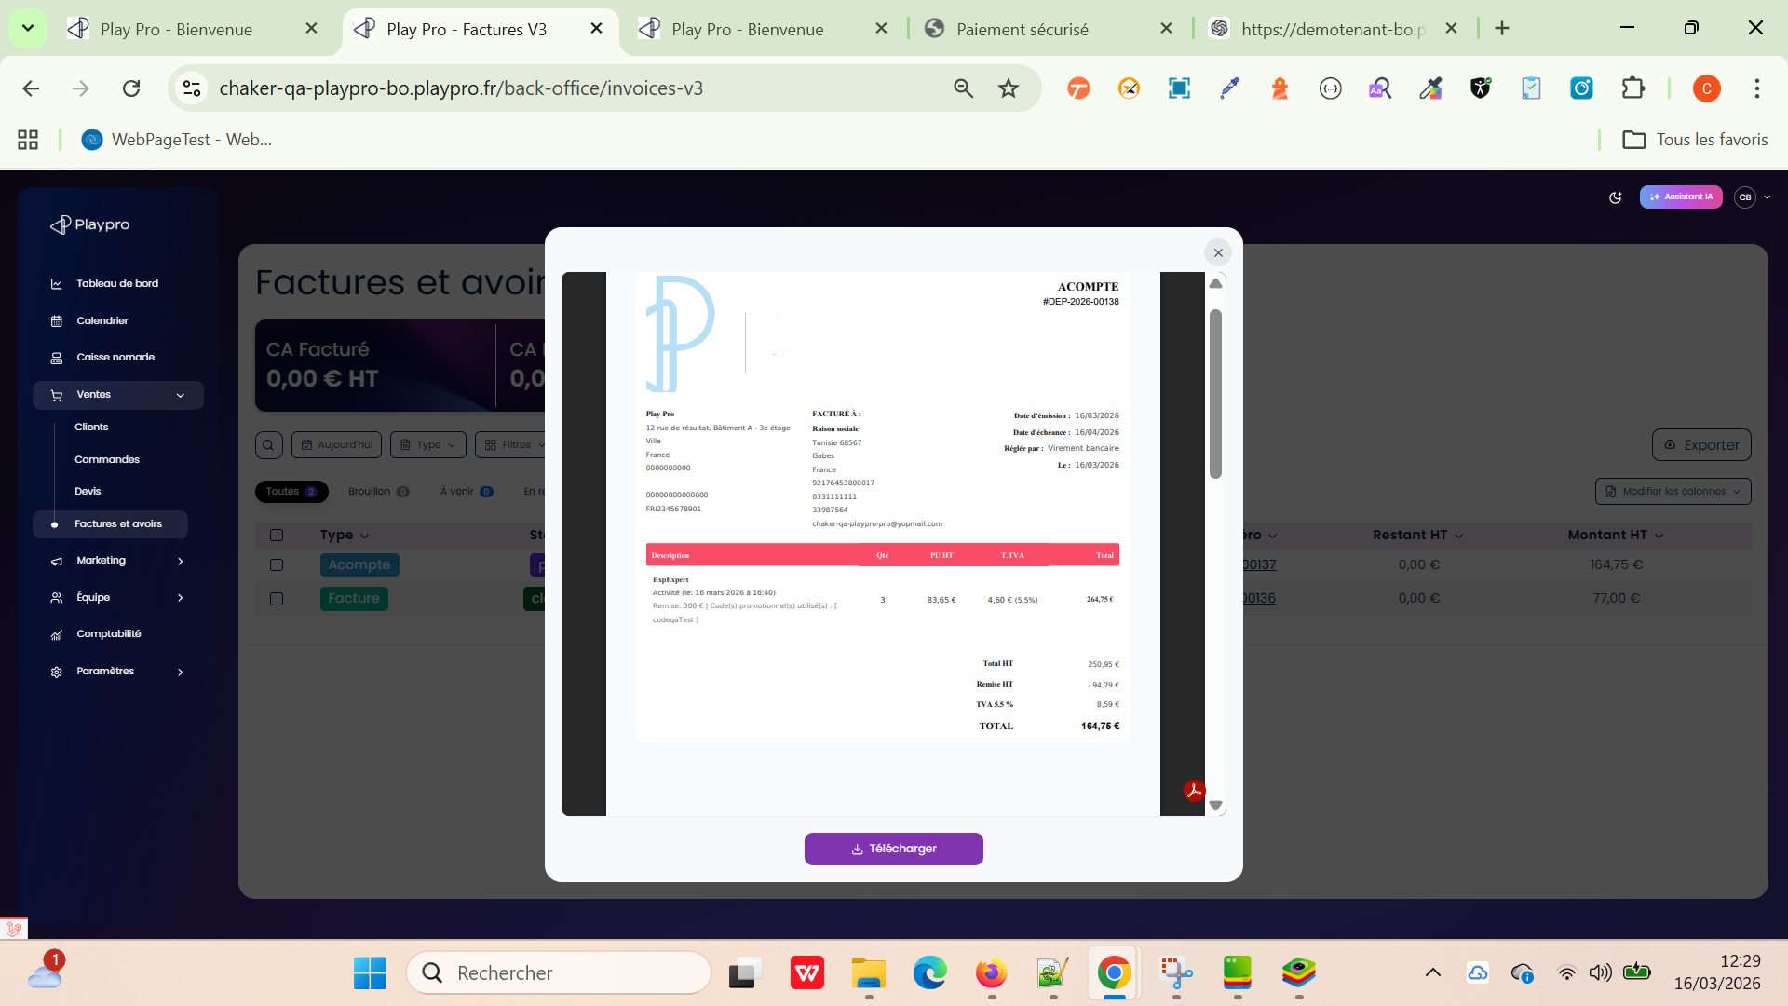

 | passer une commande en caisse nomade et payer avec point de fidélité et génération une facture en cours et de type: Acompte | 1) Le client est sur le site Playpro V3 Tenant VIA URL: https://chaker-qa-playpro.playpro.fr/ 2) Le client s'ouvre la page de connexion sur un navigateur "Chrome" version "latest" 3) Le client est connecté et sur la page de commandes en attente via URL: https://chaker-qa-playpro-bo.playpro.fr/ back-office/invoices-v3 4) Une internet stable et forte 5) L'admin est sur la page de caisse nomade https://chaker-qa-playpro-bo.playpro.fr/ back-office/caisse | 1) cliquer sur Bons cadeau 2) saisir la quantité 3) saisir le montant Bons cadeau 4) cliquer sur le btn Valider 5) En panier, cliquer sur encaisser 6) en popup encaissement, saisir les pts de fidélité 7) cliquer sur le bouton ENCAISSER |  | La commande s'affiche en caisse nomade: - 16/03/26 - Chaker Ben said en cours 1 x 100€ Total : 100€ Une facture génèrée sur /back-office/invoices-v3 avec: Statut: en cours Type: Acompte | passage et encaissemnt cmd avec points de fidélité avec une facture de paiement | Passed

 | Ventes > Factures et avoirs Télècharger Le doc facture | 1) Le client est sur le site Playpro V3 Tenant VIA URL: https://demotenant.playpro.fr/ 2) Le client s'ouvre la page de connexion sur un navigateur "Chrome" version "latest" 3) Le client est connecté et sur la page de commandes en attente via URL: https://demotenant-bo.playpro.fr/ back-office/invoices-v3 4) Une internet stable et forte 5) La facture est déjà existe pour une Commande | 1) cliquer sur Numéro 2) cliquer sur le bouton Télécharger | Type: Acompte Statut: en cours Émission: 31/03/2026 Échéance: 31/03/2026 Client: Chaker Ben Said Numéro: DEP001257 Montant HT: 29,65 CHF Montant TTC: 30,27 CHF | Facture_DEP001257.pdf Fichier non disponible sur le site Cas de tests – Factures (PLPRB-2025 & PLPRB-2215) Le téléchargement des factures fonctionne correctement pour les factures clôturées ainsi que pour le téléchargement à l’unité. Tous les types de factures testés (acompte, remboursée(voir), Facture(cloturé), en cours ( paiement partiel) sont téléchargeables sans erreur. | Télèchargement de facture avec succès | Corrigé

 | Ventes > Commandes Recherche une commande par nom valid - client | 1) Le client est sur le site Playpro V3 Tenant VIA URL: https://demotenant.playpro.fr/ 2) Le client s'ouvre la page de connexion sur un navigateur "Chrome" version "latest" 3) Le client est connecté et sur la page de commandes en attente via URL: https://demotenant-bo.playpro.fr/ back-office/invoices-en-attente 4) Une internet stable et forte | 1) taper un nom du client dans la recherche de barre | 1) client: test test | Toutes les commandes s'affichent en table avecl e nom du client: test test | Recherche et listing commandes fonctionne correctement avec nom client | Passed

 | Annuler une commande déjà réservée et payée | 1) Le client est sur le site Playpro V3 Tenant VIA URL: https://demotenant.playpro.fr/ 2) Le client s'ouvre la page de connexion sur un navigateur "Chrome" version "latest" 3) Le client est connecté et sur la page de commandes en attente via URL: https://demotenant-bo.playpro.fr/ back-office/invoices-en-attente 4) Une internet stable et forte | 1) Scroller vers une commande En table 2) Cliquer sur le bouton Annuler ❌ 3) En popup, Cliquer sur btn Oui,annuler 4) vérifier l'annulation de la commande | 1) - N° Commande : #2344 - Client : Chaker Ben Said - Articles: Expert VR - Mercredi, 8/04/2026 16:30 - Montant TTC: 60,00 € - Statut: Payée - Date: Aujourd'hui 13:29 | Affichage msg d'annulation: Succès Commande annulée avec succès. Montant remboursé: 60.00€ - N° Commande : #2344 - Client : Chaker Ben Said - Articles: Expert VR - Mercredi, 8/04/2026 16:30 - Montant TTC: 60,00 € - Statut: Annulée - Date: Aujourd'hui 13:29 | Annulation de la commande marche correctement | Passed

 | Annuler une commande en Acompte déjà réservée et payée | 1) Le client est sur le site Playpro V3 Tenant VIA URL: https://demotenant.playpro.fr/ 2) Le client s'ouvre la page de connexion sur un navigateur "Chrome" version "latest" 3) Le client est connecté et sur la page de commandes en attente via URL: https://demotenant-bo.playpro.fr/ back-office/invoices-en-attente 4) Une internet stable et forte | 1) Scroller vers une commande En table 2) Cliquer sur le bouton Annuler ❌ 3) En popup, Cliquer sur btn Oui,annuler 4) vérifier l'annulation de la commande | 1) - N° Commande : #2345 - Client : Chaker Ben Said - Articles: Expert VR - Mercredi, 8/04/2026 16:00 - Montant TTC: 60,00 € - Statut: Partiellement payée - Date: Aujourd'hui 13:53 | Affichage msg d'annulation: Succès Commande annulée avec succès. Montant remboursé: 21.00€ - N° Commande : #2345 - Client : Chaker Ben Said - Articles: Expert VR - Mercredi, 8/04/2026 16:00 - Montant TTC: 60,00 € - Statut: Annulée - Date: Aujourd'hui 13:53 | Annulation de la commande marche correctement | Passed

 | PLPRB-2125 cancel order from orders page Annuler une commande crée sur le site web depuis la page des commandes depuis le backoffice | 1) Le client est sur le site Playpro V3 Tenant VIA URL: https://demotenant.playpro.fr/ 2) Le client s'ouvre la page de connexion sur un navigateur "Chrome" version "latest" 3) Le client est connecté et sur la page de commandes en attente via URL: https://demotenant-bo.playpro.fr/ back-office/invoices-en-attente 4) Une internet stable et forte | 1) Aller dans : BO → Commandes 2) Cliquer sur Btn: Annuler la commande 3) Popup: Annuler la commande Êtes-vous sûr de vouloir annuler la commande #4028 ? 4) Cliquer sur btn: Oui, annuler | Commande: N° Commande: #4028 Client: Chaker Ben Said Articles: VR custom prices Mardi, 5/05/2026 11:15 Montant TTC: 156,00 € Statut: Payée Date: Aujourd'hui 10:00 | - EN BO: Affichage popup: Succès Commande annulée avec succès. Montant remboursé: 156.00€ Le statut en table: annulé coté ws: https://demotenant-bo.playpro.fr/back-office/ invoices-v3/cancel-order Method: POST Payload: {"orderId":4028} Response: { "success": true, "message": "Commande annul\u00e9e et rembours\u00e9e avec succ\u00e8s", "data": { "orderRefunded": { "id": 4028, .... }, "amountRefunded": 156 } } - En Front: Session VR custom prices 2 Ticket , 156.00 € 05-05-2026, 11:15 - 12:00 Clôturée | - La commande passe au statut : Annulée - Le statut est mis à jour immédiatement dans la liste - Aucune erreur affichée - Si commande payée : comportement conforme (remboursement ou non selon config) | Passed | 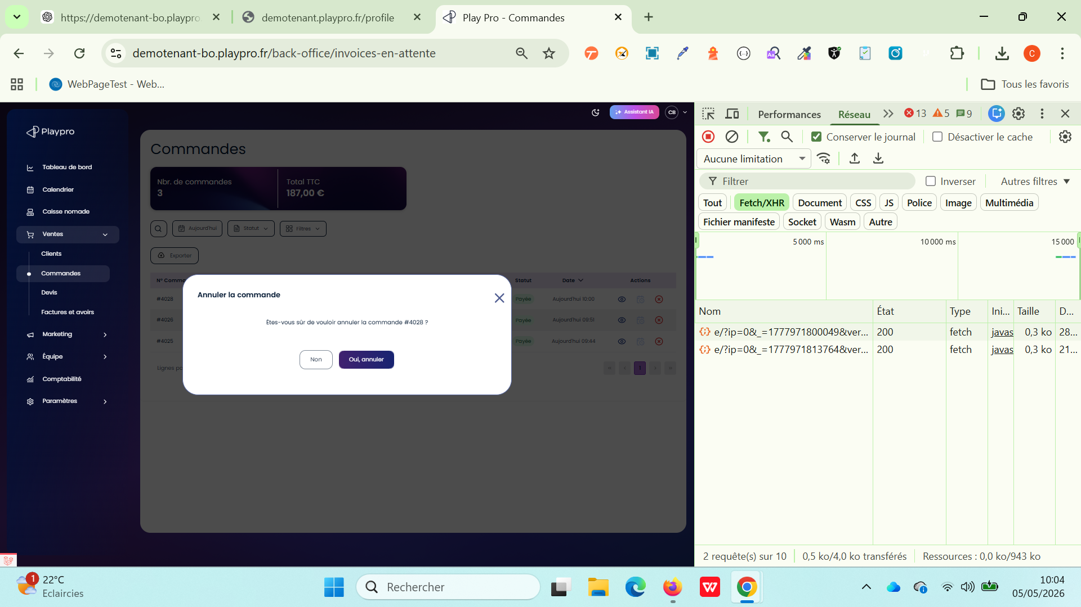

 | PLPRB-2125 cancel order from orders page Annuler une commande crée sur le site web avec options depuis la page des commandes depuis le backoffice | 1) Le client est sur le site Playpro V3 Tenant VIA URL: https://demotenant.playpro.fr/ 2) Le client s'ouvre la page de connexion sur un navigateur "Chrome" version "latest" 3) Le client est connecté et sur la page de commandes en attente via URL: https://demotenant-bo.playpro.fr/ back-office/invoices-en-attente 4) Une internet stable et forte | 1) Aller dans : BO → Commandes 2) Cliquer sur Btn: Annuler la commande 3) Popup: Annuler la commande Êtes-vous sûr de vouloir annuler la commande #4030 ? 4) Cliquer sur btn: Oui, annuler | Commande: N° Commande: #4030 Client: Chaker Ben Said Articles: Free Exp Zone (+2 ) Mercredi, 6/05/2026 12:00 Montant TTC: 272,59 € Statut: Payée Date: Aujourd'hui 10:14 | - EN BO: Affichage popup: Succès Commande annulée avec succès. Montant remboursé: 272.59€ Le statut en table: annulé - En Front: Session Free Exp Zone 2 Ticket , 272.59 € 06-05-2026, 12:00 - 13:00 Clôturée Session Free Exp Zone 06-05-2026, 12:00 - 13:00 Ticket Free Exp Zone * 2 : 195.00 Options Menu Gourmand * 1 : 55.00 Options Montre Connectée Z * 1 : 10.59 Options Carte Premium * 1 : 12.00 Sous Total : 272.59 Total : 272.59 Moyen de paiement : visa XXXX-XXXX-XXXX4242: 272.59€ visa XXXX-XXXX-XXXX4242: -272.59€ (remboursé) | - La commande passe au statut : Annulée - Le statut est mis à jour immédiatement dans la liste - Aucune erreur affichée - Si commande payée : comportement conforme (remboursement ou non selon config) | Passed
 | PLPRB-2125 cancel order from orders page Annuler une commande foods (Partiellement payée) depuis la page des commandes depuis le backoffice | 1) Le client est sur le site Playpro V3 Tenant VIA URL: https://demotenant.playpro.fr/ 2) Le client s'ouvre la page de connexion sur un navigateur "Chrome" version "latest" 3) Le client est connecté et sur la page de commandes en attente via URL: https://demotenant-bo.playpro.fr/ back-office/invoices-en-attente 4) Une internet stable et forte | 1) Aller dans : BO → Commandes 2) Cliquer sur Btn: Annuler la commande 3) Popup: Annuler la commande Êtes-vous sûr de vouloir annuler la commande #4030 ? 4) Cliquer sur btn: Oui, annuler | Commande: N° Commande: #4033 Client: Chaker Ben Said Articles: Fanta (+3 ) Montant TTC: 3,11 € Statut: Partiellement payée Date: Aujourd'hui 10:25 | échec annulation commande food WS: https://demotenant-bo.playpro.fr/back-office /invoices-v3/cancel-order Method: POST Code d'état: 500 Internal Server Error Payload: {"orderId":4033} Response: {"success":false,"message":"Erreur lors de l'annulation: Refund refund Closed Order Error: Cannot create an order item for a closed order (Order ID: 4034)."} | - La commande passe au statut : Annulée - Le statut est mis à jour immédiatement dans la liste - Aucune erreur affichée - Si commande payée : comportement conforme (remboursement ou non selon config) | Corrected | 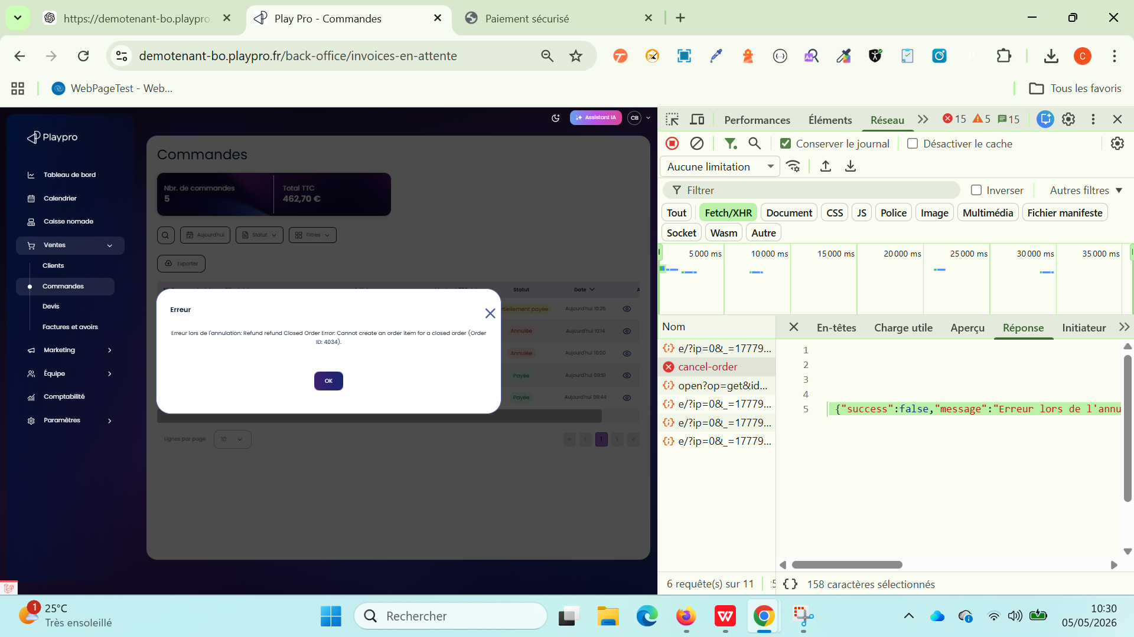
 | PLPRB-2125 cancel order from orders page Annuler une commande foods (payée) depuis la page des commandes depuis le backoffice | 1) Le client est sur le site Playpro V3 Tenant VIA URL: https://demotenant.playpro.fr/ 2) Le client s'ouvre la page de connexion sur un navigateur "Chrome" version "latest" 3) Le client est connecté et sur la page de commandes en attente via URL: https://demotenant-bo.playpro.fr/ back-office/invoices-en-attente 4) Une internet stable et forte | 1) Aller dans : BO → Commandes 2) Cliquer sur Btn: Annuler la commande 3) Popup: Annuler la commande Êtes-vous sûr de vouloir annuler la commande #4035 ? 4) Cliquer sur btn: Oui, annuler | Commande: N° Commande: #4035 Client: Chaker Ben Said Articles: Boisson 1l Montant TTC: 5,70 € Statut: Payée Date: Aujourd'hui 10:33 | échec annulation commande food WS: https://demotenant-bo.playpro.fr/back-office /invoices-v3/cancel-order Method: POST Code d'état: 500 Internal Server Error Payload: {"orderId":4035} Response: {"success":false,"message":"Erreur lors de l'annulation: Refund refund Closed Order Error: Cannot create an order item for a closed order (Order ID: 4036)."} | - La commande passe au statut : Annulée - Le statut est mis à jour immédiatement dans la liste - Aucune erreur affichée - Si commande payée : comportement conforme (remboursement ou non selon config) | Corrected |  | 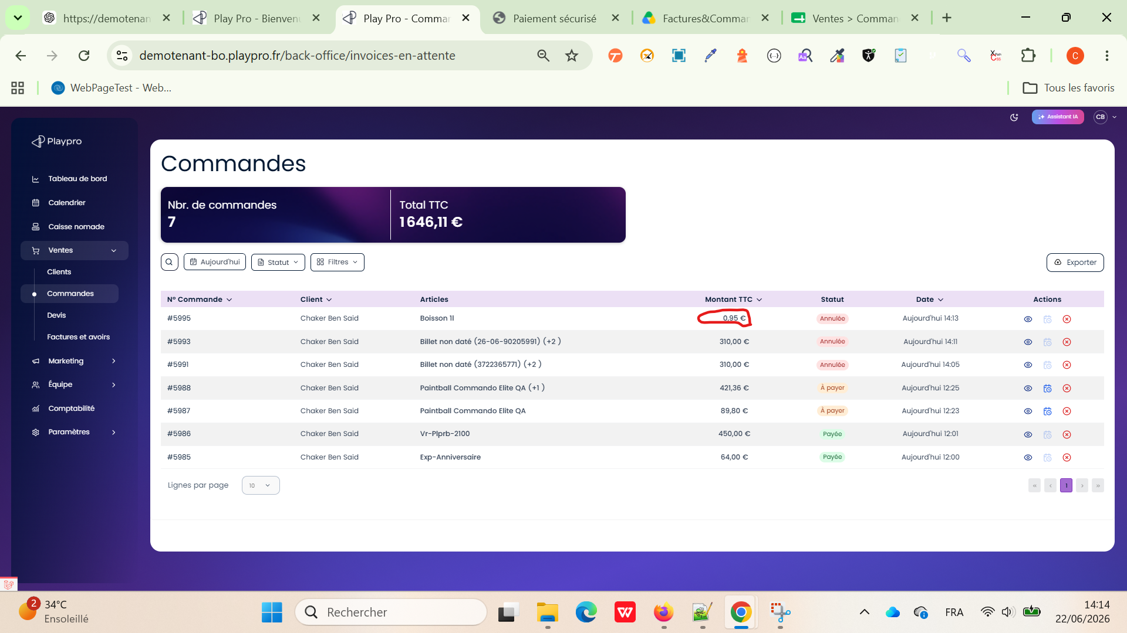
 | PLPRB-2125 cancel order from orders page Annuler une commande Bon cadeau crée en caisse nomade depuis la page des commandes depuis le backoffice | 1) Le client est sur le site Playpro V3 Tenant VIA URL: https://demotenant.playpro.fr/ 2) Le client s'ouvre la page de connexion sur un navigateur "Chrome" version "latest" 3) Le client est connecté et sur la page de commandes en attente via URL: https://demotenant-bo.playpro.fr/ back-office/invoices-en-attente 4) Une internet stable et forte | 1) Aller dans : BO → Commandes 2) Cliquer sur Btn: Annuler la commande 3) Popup: Annuler la commande Êtes-vous sûr de vouloir annuler la commande #4039 ? 4) Cliquer sur btn: Oui, annuler | Commande: N° Commande: #4039 Client: Chaker Ben Said Articles: Billet non daté (1172285331) Montant TTC: 100,00 € Statut: Payée Date: Aujourd'hui 10:39 | échec annulation commande bon cadeau affichage popup: Erreur Erreur lors de l'annulation: Your order does not include a payment method that corresponds with any of our refund options. WS: https://demotenant-bo.playpro.fr/back-office /invoices-v3/cancel-order Method: POST Code d'état: 500 Internal Server Error Payload: {"orderId":4039} Response: {"success":false,"message":"Erreur lors de l'annulation: Your order does not include a payment method that corresponds with any of our refund options."} | - La commande passe au statut : Annulée - Le statut est mis à jour immédiatement dans la liste - Aucune erreur affichée - Si commande payée : comportement conforme (remboursement ou non selon config) | Corrected | 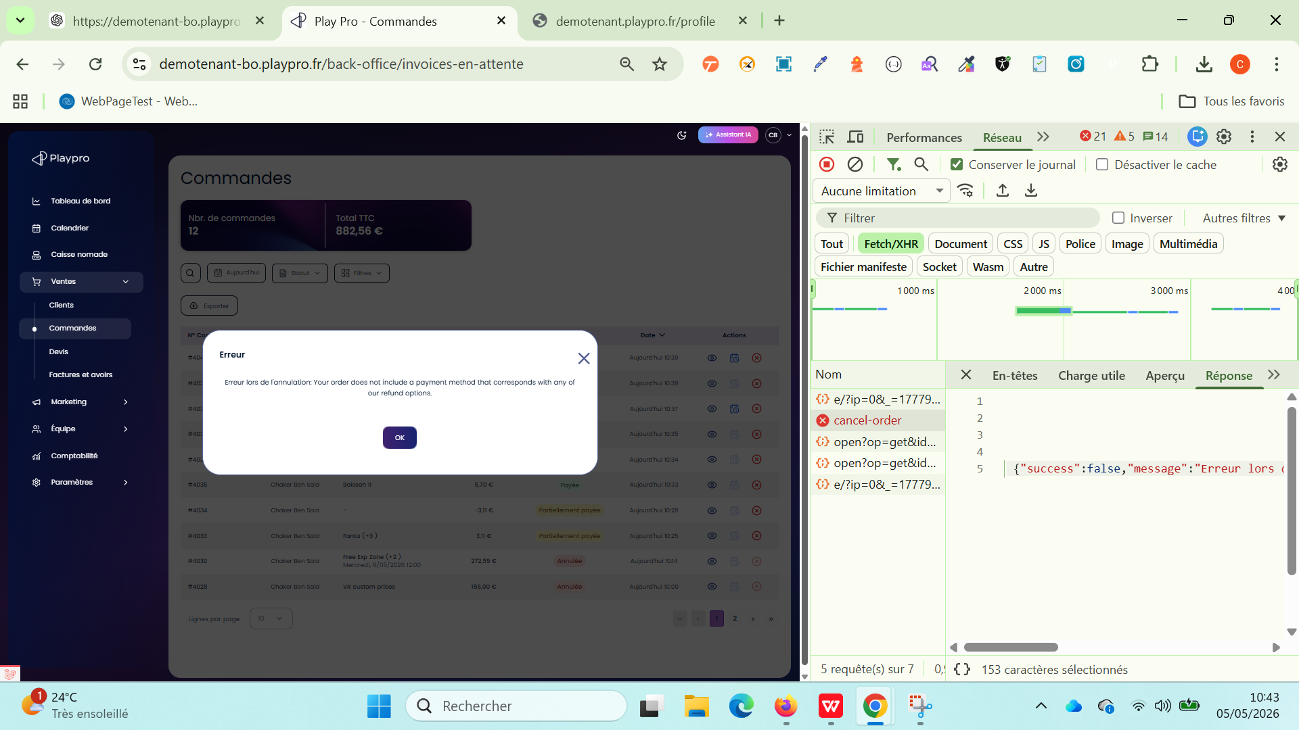 | 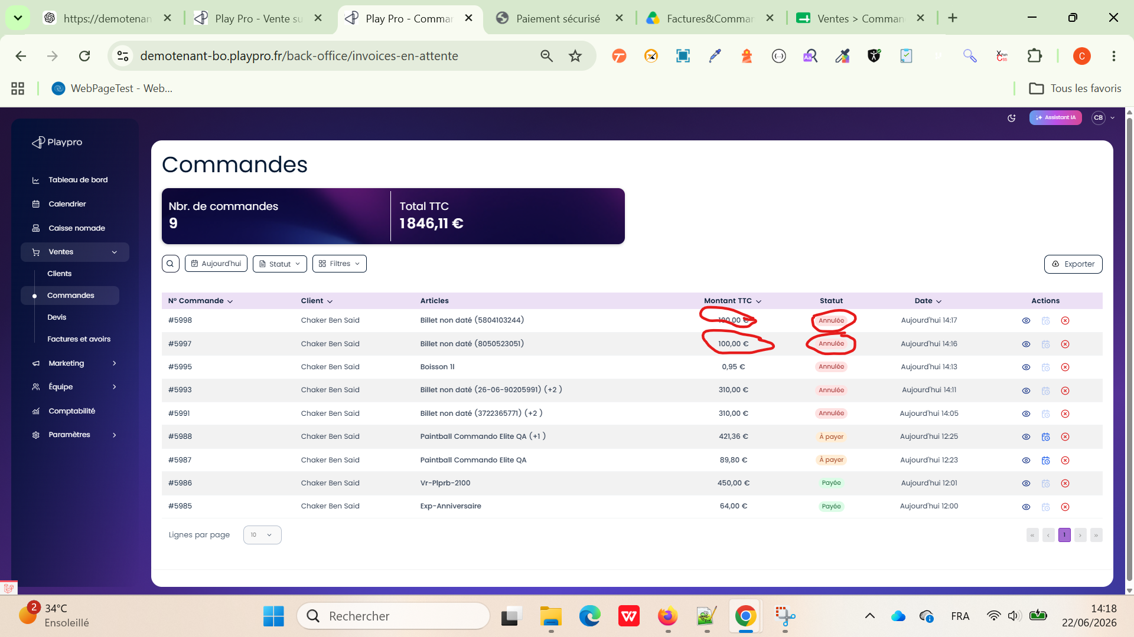
 | PLPRB-2125 cancel order from orders page Annuler une commande Evènement sur le site FO depuis la page des commandes depuis le backoffice | 1) Le client est sur le site Playpro V3 Tenant VIA URL: https://demotenant.playpro.fr/ 2) Le client s'ouvre la page de connexion sur un navigateur "Chrome" version "latest" 3) Le client est connecté et sur la page de commandes en attente via URL: https://demotenant-bo.playpro.fr/ back-office/invoices-en-attente 4) Une internet stable et forte | 1) Aller dans : BO → Commandes 2) Cliquer sur Btn: Annuler la commande 3) Popup: Annuler la commande Êtes-vous sûr de vouloir annuler la commande #4076 ? 4) Cliquer sur btn: Oui, annuler | Commande: N° Commande: #4076 Client: Chaker Ben Said Articles: EXpe-Event-Test-3 Vendredi, 22/05/2026 08:00 Montant TTC: 155,30 € Statut: À payer Date: Aujourd'hui 15:46 | affichage popup: Succès Commande annulée avec succès | - La commande passe au statut : Annulée - Le statut est mis à jour immédiatement dans la liste - Aucune erreur affichée - Si commande payée : comportement conforme (remboursement ou non selon config) | Passed | 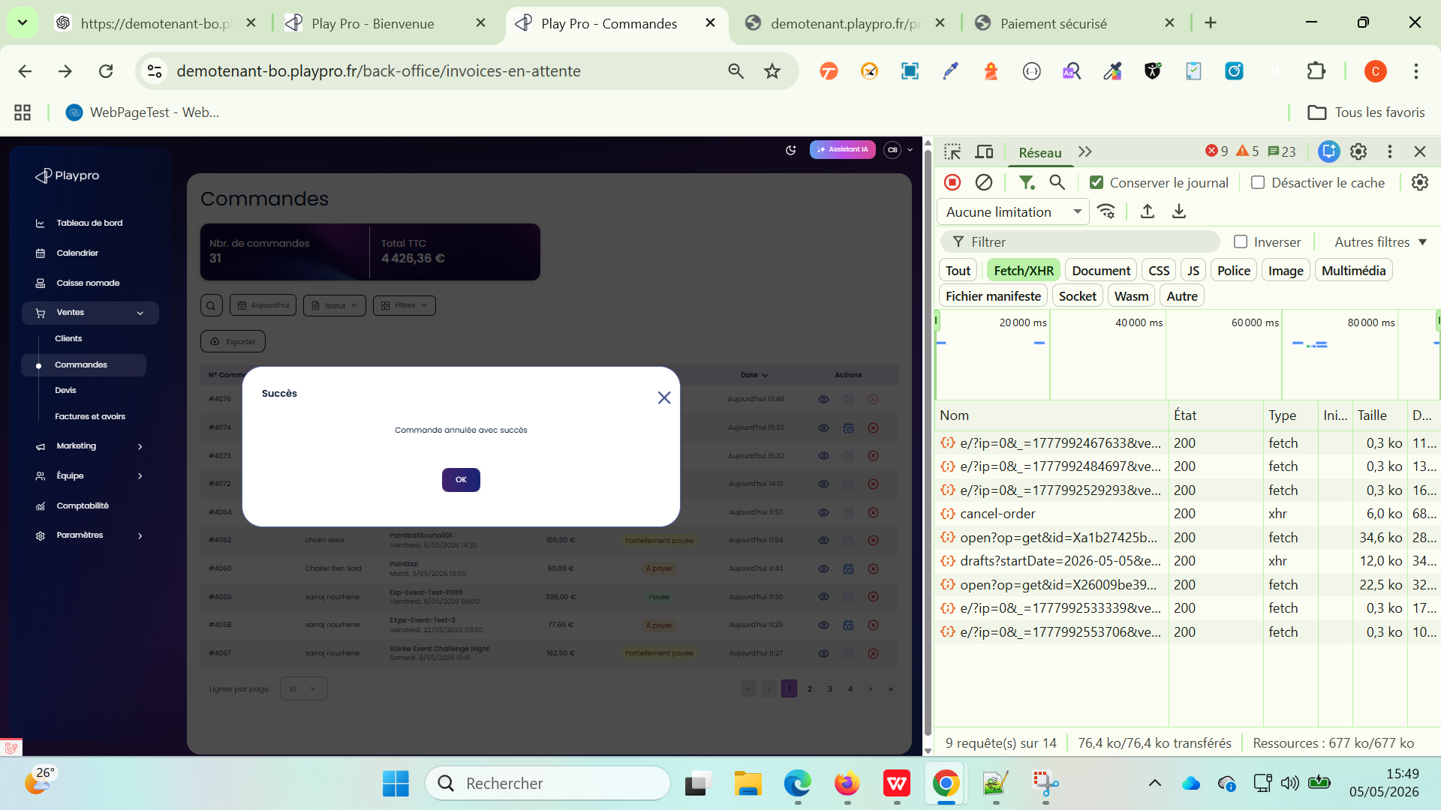

 | Affichage commande billeterie payée sur le SITE FO et check annulation | 1) Le client est sur le site Playpro V3 Tenant VIA URL: https://demotenant.playpro.fr/ 2) Le client s'ouvre la page de connexion sur un navigateur "Chrome" version "latest" 3) Le client est connecté et sur la page de commandes en attente via URL: https://demotenant-bo.playpro.fr/ back-office/invoices-en-attente 4) Une internet stable et forte | 1) passer une commande billeterie en site FO 2) retourner vers la liste des commandes 3) cliquer sur le btn annuler de la commande 4) En popup, confirmer annulation | N° Commande : #4899 Client : Chaker Ben Said Articles : MainsimpleTicket (+2 ) Samedi, 23/05/2026 08:00 Montant TTC : 65,00 € Statut : Payée Date : Aujourd'hui 17:20 | return erreur msg: Erreur lors de l'annulation: Your order does not include a payment method that corresponds with any of our refund options (Stripe, voucher, treatment, series). WS: https://demotenant-bo.playpro.fr/back-office/ invoices-v3/cancel-order Payload: {"orderId":4899} Response: {"success":false,"message":"Erreur lors de l'annulation: Your order does not include a payment method that corresponds with any of our refund options (Stripe, voucher, treatment, series).", "locale":"fr"} | L'annulation des commandes est effectuée correctement | Passed

 | Listes des commandes Vérifier le retour du champ is_canceled pour une commande annulée | 1) Le client est sur le site Playpro V3 Tenant VIA URL: https://demotenant.playpro.fr/ 2) Le client s'ouvre la page de connexion sur un navigateur "Chrome" version "latest" 3) Le client est connecté et sur la page de commandes en attente via URL: https://demotenant-bo.playpro.fr/ back-office/invoices-en-attente 4) Une internet stable et forte 5) Une commande existe. La commande est annulée depuis le POS ou le Back Office. | 1) Annuler une commande. 2) Inspecter 3) Appeler l'API : GET /back-office/invoices-v3/drafts Exemple : https://demotenant-bo.playpro.fr/back-office/ invoices-v3/drafts?startDate=2026-06-30 &endDate=2026-06-30&search=&page=1&perPage=10 4) Rechercher la commande annulée dans la réponse JSON. |  | { "data": { "orders": [ { "id": 6197, "uuid": "83dbe6bd-32db-4871-8942-56ad8c17f260", "user_id": 5, "status_id": 2, "canceled_at": "2026-06-30T10:07:20.000000Z", "is_canceled": true, "signature": null, "previous_signature": null, "practioner_id": null, "staff_id": null, "establishment_id": 1, "promo_code": null, "fidelity_points": null, "fingerprint_id": null, "fingerprint_status": null, "stripe_id": null, "refund_for": null, "is_quote": 0, "note": null, "admin_notified": 0, "food_table_id": null, "food_status_sum_id": null, "is_guest": 1, "is_payment_complete": false, "payment_status": "cancelled" | La réponse doit contenir : "canceled_at": "2026-06-30T10:07:20.000000Z", "is_canceled": true et le statut de paiement doit être cohérent : "payment_status": "cancelled" | Passed

 | Vérification du comportement des commandes à 0 € entre Front, POS et Back-Office Vérifier la synchronisation des commandes à 0 € entre le Front, le POS et le Back-Office après expiration du panier. | 1) Le client est sur le site Playpro V3 Tenant VIA URL: https://demotenant.playpro.fr/ 2) Le client s'ouvre la page de connexion sur un navigateur "Chrome" version "latest" 3) Le client est connecté et sur la page de commandes en attente via URL: https://demotenant-bo.playpro.fr/ back-office/invoices-en-attente 4) Une internet stable et forte 5) - Une expérience avec un tarif de 0,00 € existe (ex. Vr Expedition Price 0). - Le Front, le POS et le Back-Office sont ouverts. - L'utilisateur est connecté sur les trois interfaces. | 1) Depuis le Front, réserver l'expérience "Vr Expedition Price 0" jusqu'à l'étape Panier. 2) Ne pas finaliser la réservation et laisser le panier actif. 3) Vérifier la liste des commandes dans le POS. 4) Vérifier la liste des commandes dans le Back-Office (/back-office/invoices-en-attente). 5) Depuis le POS, créer et finaliser une nouvelle réservation pour la même expérience. 6) Vérifier immédiatement la liste des commandes dans le POS et dans le Back-Office. 7) Attendre l'expiration du panier Front (≈ 10 minutes). 8) Actualiser la liste des commandes dans le POS. 9) Actualiser la liste des commandes dans le Back-Office. |  | ✅ Une réservation Front non finalisée ne crée pas de commande définitive. ✅ À l'expiration du panier, la réservation temporaire est automatiquement supprimée. ✅ Les listes des commandes du POS et du Back-Office restent synchronisées. ✅ Aucune commande fantôme ou en double n'est conservée après l'expiration du panier. | Avant l'expiration du panier Front POS Deux commandes sont visibles : #266 (créée depuis le Front, panier encore actif) #267 (créée depuis le POS, statut Payée) Back-Office Une seule commande est visible : #267 (commande validée depuis le POS) Après l'expiration du panier Front POS La commande #266 disparaît automatiquement. Seule la commande #267 reste affichée. Back-Office La commande #267 reste la seule commande affichée. Aucune commande issue du panier Front expiré (#266) ne doit apparaître. | Passed

 | Cas de test principal 1 — Remboursement partiel POS puis remboursement du solde depuis le BO Vérifier que le montant restant à rembourser est correctement calculé après un remboursement partiel effectué depuis le POS et qu'il peut ensuite être remboursé depuis le Back Office sans erreur de validation. | 1) Le client est sur le site Playpro V3 Tenant VIA URL: https://demotenant.playpro.fr/ 2) Le client s'ouvre la page de connexion sur un navigateur "Chrome" version "latest" 3) Le client est connecté et sur la page de commandes en attente via URL: https://demotenant-bo.playpro.fr/ back-office/invoices-en-attente 4) Une internet stable et forte 5) - Une expérience de test: VrDemoChaker 6) Une réservation payée par CB/Stripe existe. Le POS et le Back Office sont accessibles. | 1) Effectuer une réservation depuis le FO avec plusieurs articles/options pour un montant total de 811,67 €. 2) Vérifier que la commande est Payée. 3) Depuis le POS → Commandes, ouvrir la commande concernée. 4) Cliquer sur (...) → Rembourser → Articles. 5) Rembourser l'option X200 Pro : 619,88 €. 6) Vérifier que le remboursement partiel est correctement enregistré. 7) Accéder au BO → Ventes → Factures et avoirs. 8) Ouvrir la facture correspondante et cliquer sur Créer une facture d'avoir / Rembourser. 9) Vérifier que le montant restant à rembourser est de 191,79 €. 10) Saisir 191,79 € dans le champ de remboursement. 11) Valider le remboursement. |  | ✅ PASS — Le remboursement partiel effectué depuis le POS est correctement déduit du montant initial et le solde restant peut être remboursé depuis le BO sans erreur de validation. | Le remboursement partiel de 619,88 € est correctement pris en compte. Le BO calcule correctement le reste à rembourser : 191,79 €. Le montant 191,79 € est accepté sans erreur ni encadrement rouge injustifié. Le remboursement est effectué avec succès. Le reste à rembourser est égal à 0,00 €. L'historique conserve correctement les deux opérations de remboursement. | Passed
 | Cas de test principal 2 — Remboursement partiel deuips le BO puis remboursement reste du solde depuis le BO Vérifier que le montant restant à rembourser est correctement calculé après un remboursement partiel effectué depuis le POS et qu'il peut ensuite être remboursé depuis le Back Office sans erreur de validation. | 1) Le client est sur le site Playpro V3 Tenant VIA URL: https://demotenant.playpro.fr/ 2) Le client s'ouvre la page de connexion sur un navigateur "Chrome" version "latest" 3) Le client est connecté et sur la page de commandes en attente via URL: https://demotenant-bo.playpro.fr/ back-office/invoices-en-attente 4) Une internet stable et forte 5) - Une expérience de test: VrDemoChaker 6) Une réservation payée par CB/Stripe existe. Le POS et le Back Office sont accessibles. | 1) Effectuer une réservation depuis le FO avec plusieurs articles/options pour un montant total de 811,67 €. 2) Vérifier que la commande est Payée. 3) Depuis le BO → Ventes → Factures et avoirs. 4) Cliquer sur Créer un avoir 5) Rembourser l'option X200 Pro : 619,88 €. 6) Vérifier que le remboursement partiel est correctement enregistré. 7) Accéder autre fois au BO → Ventes → Factures et avoirs. 8) Ouvrir la facture correspondante et cliquer sur Créer une facture d'avoir / Rembourser. 9) Vérifier que le montant restant à rembourser est de 191,79 €. 10) Saisir 191,79 € dans le champ de remboursement. 11) Valider le remboursement. |  | ✅ PASS — Le remboursement partiel effectué depuis le BO est correctement déduit du montant initial et le solde restant peut être remboursé depuis le BO sans erreur de validation. | Le remboursement partiel de 619,88 € est correctement pris en compte. Le BO calcule correctement le reste à rembourser : 191,79 €. Le montant 191,79 € est accepté sans erreur ni encadrement rouge injustifié. Le remboursement est effectué avec succès. Le reste à rembourser est égal à 0,00 €. L'historique conserve correctement les deux opérations de remboursement. | Passed

